ORIENTAÇÕES
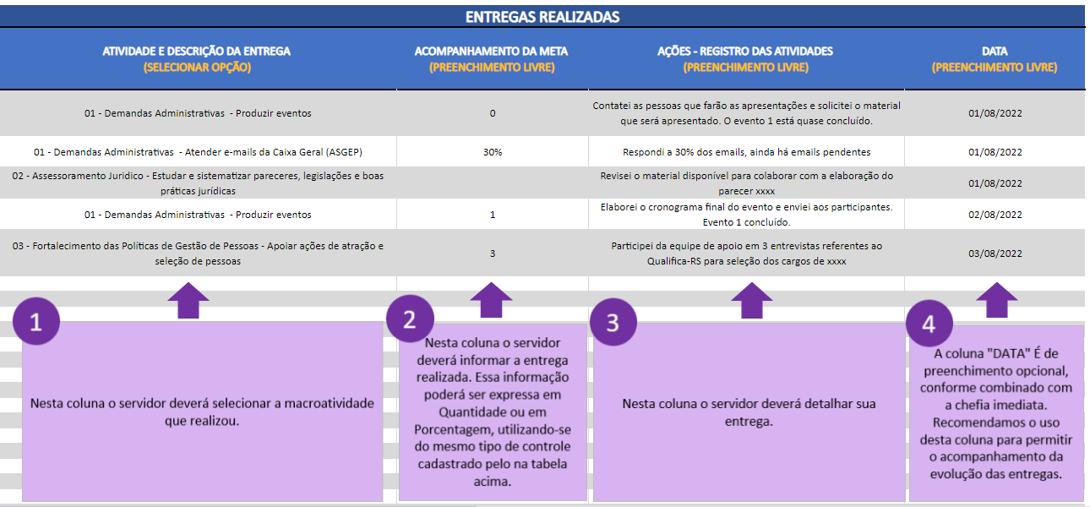
ORIENTAÇÕES DE USO
A partir da publicação do Decreto nº 56.536/2022, que regulamentou o regime especial de teletrabalho, a elaboração de um plano de trabalho passou a ser pré-requisito para a realização de teletrabalho. Diante desse cenário, a Subsecretaria de Gestão e Desenvolvimento de Pessoas (SUGEP) desenvolveu o presente instrumento, objetivando auxiliar na criação dos planos de trabalho e incentivar o acompanhamento das entregas realizadas. Trata-se de um instrumento para uso temporário, até que seja disponibilizada a ferramenta definitiva para o teletrabalho no âmbito do Poder Executivo do RS. O presente instrumento é um modelo proposto, de forma que cada Órgão pode alterar conforme suas necessidades. Para mais informações, acesse https://gestaodepessoas.rs.gov.br/teletrabalho/ Recomendamos que cada chefia (servidor nomeado ou designado para exercer os encargos de gestão da unidade organizacional) utilize junto aos seus liderados. Abaixo você encontrará orientações para utilizar esse instrumento em sua unidade organizacional. Em caso de dúvidas, entre em contato por meio do e-mail: celula-multiplicadores@spgg.rs.gov.br
1. CADASTRE OS SERVIDORES
Acesse a planilha "SERVIDORES" e cadastre os servidores públicos que estejam em regime de teletrabalho.

2. CADASTRE AS MACROATIVIDADES
Acesse a planilha "MACROATIVIDADES" e preencha com a relação de macroatividades passíveis de serem realizadas em teletrabalho.

As macroatividades são conjuntos de processos de trabalho que detenham características similares e que estejam relacionados às atribuições da unidade organizacional. Para exemplificar, segue a imagem abaixo com algumas macroatividades da SUGEP. Elabore suas macroatividades e preencha na coluna indicada na imagem abaixo. Depois de listar a relação de macroatividades, classifique-as como processo ou projeto. Projeto é um esforço temporário empreendido para criar um produto, serviço ou resultado exclusivo. O projeto objetiva um resultado novo e único. Diferente do projeto, o processo é um conjunto de esforços realizados de forma repetitiva e contínua. Projetos e processos são igualmente importantes, a seleção como projeto ou como processo busca apenas classificar determinada macroatividade. Por fim, elabore a descrição das entregas, que são as relações das entregas possíveis para cada macroatividade, detalhando as macroatividades. Segue abaixo imagem exemplificando o preenchimento:
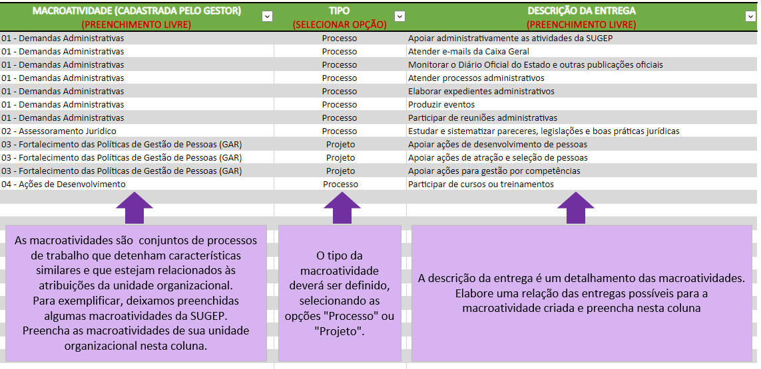
3. CRIE OS PLANOS DE TRABALHO DE CADA SERVIDOR
Crie os Planos de Trabalho de cada servidor. Cada plano de trabalho deverá ser criado em uma planilha própria. Por padrão, a presente ferramenta de controle já possui algumas planilhas criadas, objetivando facilitar e exemplificar o uso, conforme imagem abaixo:

Os Planos de Trabalho são compostos por 3 partes, conforme a imagem abaixo:
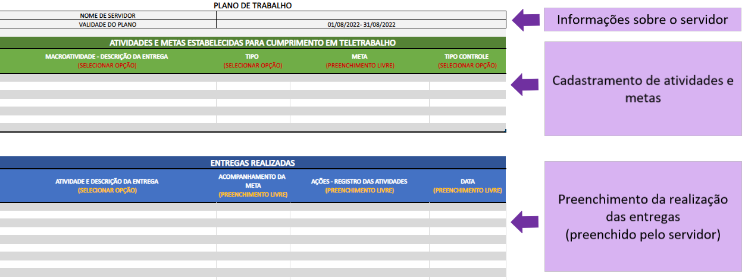
Em cada Plano de Trabalho deverá constar a relação de atividades e estabelecer as metas. A chefia imediata e o servidor pactuarão as entregas que serão realizadas e as metas que deverão ser alcançadas durante o período de teletrabalho. Posteriormente a essa pactuação, deverá ser cadastrada cada macroatividade prevista para o servidor, conforme a imagem abaixo. O preenchimento poderá ser realizado pela chefia ou pelo servidor, e a chefia efetuará o acompanhamento das entregas realizadas. Conforme as instruções constantes abaixo:
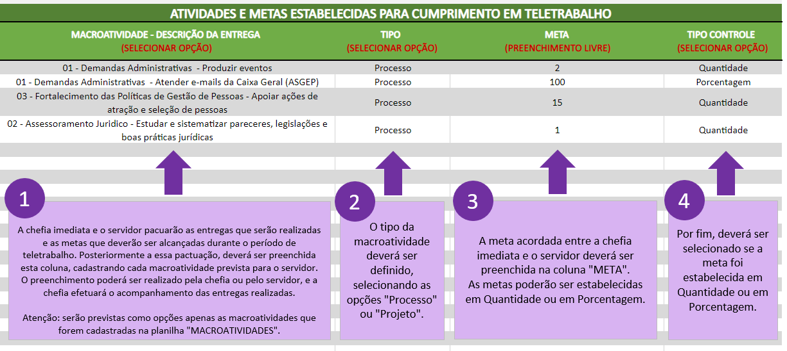
4. SERVIDOR REALIZA AS ATIVIDADES PREVISTAS
Conforme realiza as entregas, o servidor deverá atualizar essa entrega em seu Plano de Trabalho, conforme exemplo abaixo:

(MODELO DE PLANO)
PLANO DE TRABALHO
NOME DE SERVIDOR | João
VALIDADE DO PLANO | 01/08/2022- 31/08/2022

ATIVIDADES E METAS ESTABELECIDAS PARA CUMPRIMENTO EM TELETRABALHO
MACROATIVIDADE - DESCRIÇÃO DA ENTREGA (SELECIONAR OPÇÃO) | TIPO (SELECIONAR OPÇÃO) | META (PREENCHIMENTO LIVRE) | TIPO CONTROLE (SELECIONAR OPÇÃO)
01 - Demandas Administrativas - Produzir eventos | Processo | 2 | Quantidade
01 - Demandas Administrativas - Atender e-mails da Caixa Geral (ASGEP) | Processo | 100 | Porcentagem
03 - Fortalecimento das Políticas de Gestão de Pessoas - Apoiar ações de atração e seleção de pessoas | Projeto | 15 | Quantidade
02 - Assessoramento Juridico - Estudar e sistematizar pareceres, legislações e boas práticas jurídicas | Processo | 1 | Quantidade

1
2
3
4

A chefia imediata e o servidor pacuarão as entregas que serão realizadas e as metas que deverão ser alcançadas durante o período de teletrabalho. Posteriormente a essa pactuação, deverá ser preenchida esta coluna, cadastrando cada macroatividade prevista para o servidor.
O preenchimento poderá ser realizado pela chefia ou pelo servidor, e a chefia efetuará o acompanhamento das entregas realizadas.
Atenção: serão previstas como opções apenas as macroatividades que forem cadastradas na planilha "MACROATIVIDADES".
O tipo da macroatividade deverá ser definido, selecionando as opções "Processo" ou "Projeto".
A meta acordada entre a chefia imediata e o servidor deverá ser preenchida na coluna "META".
As metas poderão ser estabelecidas em Quantidade ou em Porcentagem.
Por fim, deverá ser selecionado se a meta foi estabelecida em Quantidade ou em Porcentagem.

ENTREGAS REALIZADAS
MACROATIVIDADE E DESCRIÇÃO DA ENTREGA (SELECIONAR OPÇÃO) | ACOMPANHAMENTO DA META (PREENCHIMENTO LIVRE) | AÇÕES - REGISTRO DAS ATIVIDADES (PREENCHIMENTO LIVRE) | DATA (PREENCHIMENTO LIVRE)
01 - Demandas Administrativas - Produzir eventos | 0 | Contatei as pessoas que farão as apresentações e solicitei o material que será apresentado. O evento 1 está quase concluído. | 2022-08-01
01 - Demandas Administrativas - Atender e-mails da Caixa Geral (ASGEP) | 30% | Respondi a 30% dos emails, ainda há emails pendentes | 2022-08-01
02 - Assessoramento Juridico - Estudar e sistematizar pareceres, legislações e boas práticas jurídicas | 0 | Revisei o material disponível para colaborar com a elaboração do parecer xxxx, ainda não concluí a entrega | 2022-08-01
01 - Demandas Administrativas - Produzir eventos | 1 | Elaborei o cronograma final do evento e enviei aos participantes. Evento 1 concluído. | 2022-08-02
03 - Fortalecimento das Políticas de Gestão de Pessoas (GAR) - Apoiar ações de atração e seleção de pessoas | 3 | Participei da equipe de apoio em 3 entrevistas referentes ao Qualifica-RS para seleção dos cargos de xxxx | 2022-08-02

1
2
3
4

Nesta coluna o servidor deverá selecionar a macroatividade que realizou.
Nesta coluna o servidor deverá informar a entrega realizada. Essa informação poderá ser expressa em Quantidade ou em Porcentagem, utilizando-se do mesmo tipo de controle cadastrado pelo na tabela acima.
Nesta coluna o servidor deverá detalhar sua entrega.
A coluna "DATA" É de preenchimento opcional, conforme combinado com a chefia imediata.
Recomendamos o uso desta coluna para permitir o acompanhamento da evolução das entregas.

